Solicitud gráfica
 | Área: | Matemáticas |  |  | Fecha:
 | Grado: | 9
 | Título del tema: | Ecuaciones cuadráticas |  |  | ¿Cuaderno de estudio o recurso? | Recurso
 | Editor: | Luisa Fernanda Nivia |  |  | Motor del recurso | M5A

 | Código guión o recurso: | MA_09_06_REC270 | ← Para determinar este código, visite la hoja de Ayuda
 |  |  |  |  | ESPECIFICACIÓN DE ARCHIVOS A ENTREGAR
Núm. | Archivo Shutterstock o ruta en web | Imagen para: | Tipo | Ubicación de la imagen en el recurso M5A | Nombre imagen SMALL | Tamaño imagen SMALL | Nombre imagen ZOOM | Tamaño imagen ZOOM | Descripción | Observaciones
IMG01 | EJERCICIO 1 | Recurso M5A | Ilustración | Contenido | MA_09_06_REC270_IMG01n.png | 286 x 286 px | MA_09_06_REC270_IMG01a.png | 500 x 500 px | HACER SOBRE UNA NOTA. ALINEAR A LA IZQUIERDA. Primer ejercicio
IMG02 | EJERCICIO 2 | Recurso M5A | Ilustración | Contenido | MA_09_06_REC270_IMG02n.png | 286 x 286 px | MA_09_06_REC270_IMG02a.png | 500 x 500 px | HACER SOBRE UNA NOTA. Segundo ejercicio | 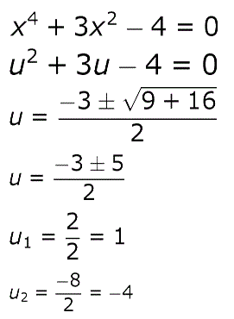
IMG03 | EJERCICIO 3 | Recurso M5A | Ilustración | Contenido | MA_09_06_REC270_IMG03n.png | 286 x 286 px | MA_09_06_REC270_IMG03a.png | 500 x 500 px | HACER SOBRE UNA NOTA. Tercer ejercicio
IMG04 | EJERCICIO 4 | Recurso M5A | Ilustración | Contenido | MA_09_06_REC270_IMG04n.png | 286 x 286 px | MA_09_06_REC270_IMG04a.png | 500 x 500 px | HACER SOBRE UNA NOTA. Cuarto ejercicio
IMG05 | EJERCICIO 5 | Recurso M5A | Ilustración | Contenido | MA_09_06_REC270_IMG05n.png | 286 x 286 px | MA_09_06_REC270_IMG05a.png | 500 x 500 px | HACER SOBRE UNA NOTA. Quinto ejercicio | 